INMOB INDIV - CASO PRUEBA
Codigo de Tarjeta | Nro de Historia de Usuario | ID de prueba | Nombre del caso de prueba | Descripción | Resultado Esperado | Resultado obtenido | Fecha de ejecución | Responsable Prueba | Estado Prueba | Evidencia Prueba(Opcional) | Fecha de Apertura | Incidencia Gravedad | Incidencia asignado a | Incidencia estatus | Incidencia Fecha de cierre | Incidencia Solución
ASE-I574 | HU-46 | 1 | Detalles | Subpagina del detalle donde se muestra la información de la inmobiliaria y una sección para los proyectos. | Una subpagina donde se muestre la información de la inmobiliaria, así como sus proyectos disponibles. Además, que cuente con la distribución y diseño establecido. | * Solo se muestra un proyecto y no tiene ninguna información. * No se visualiza el botón para guardar como favoritos. * No se encontró proyectos destacados. | 27/02/2023 | Adrián | Fallo | 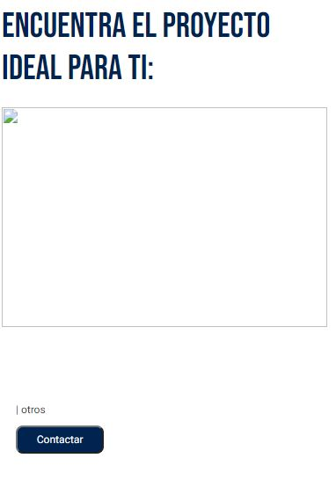 |  | Alta |  | Abierta
ASE-I574 | HU-46 | 2 | Descripción | Descripción, unidades y proyectos de las inmobiliarias. | Obtener los datos de la inmobiliaria como la descripción, si es miembro ASEI y los proyectos disponibles. | * En el sello de miembro ASEI debería haber un texto al lado derecho que diga "MIEMBRO ASEI". | 27/02/2023 | Adrián | Fallo | 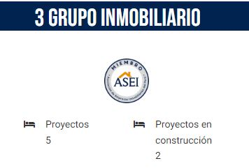 |  | Alta |  | Abierta
ASE-I574 | HU-46 | 3 | Contactar | Botón para contacto situado en cada proyecto. | Un botón situado en la parte inferior de la descripción de cada proyecto. | OK | 27/02/2023 | Adrián | Exitosa |  |  | Alta |  | Abierta
ASE-I574 | HU-47 | 4 | Barra de navegación | Una barra de navegación situada de manera fija en la parte inferior de la página. | Esta herramienta debe permitir navegar entre las secciones: - Guardados - Filtros - Ver mapa | No se encontró la herramienta. | 27/02/2023 | Adrián | Fallo |  |  | Alta |  | Abierta

